Hoja1
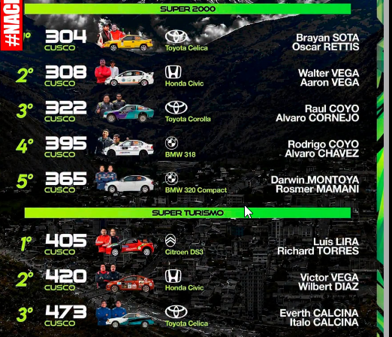
Categoría Joyner

1.- Cristhian Mamani – Jonathan Cruz

2.- Roger Pari – Adolfo Pari

3.- Santos Bautista – Leonardo Hancco.

Categoría Súper 1600

1.- Paúl Medina La torre – José Medina La Torre

2.- Grimaldo Lupo – Edwin Lupo

3.- Washington Marrón – Gregorio Chipana

Categoría Súper 2000

1.- Elías Gamarra – Frank Condori

2.- Waldo Zarate – Roger Zarate

3.- Antonio Díaz – Clever Díaz

Categoría Súper Turismo

1.- Jaime Ventura – Santiago Villagra

2.- Yhonny Condori – Franz Hinojosa

Categoría Tracción Integral Light

1.- Cristian Condori – Jorge Ramos

2.- Ronald Mamani Julver Aroquipa

3.- Percy Huamani – Néstor Antoni Pachecca.

